dataset
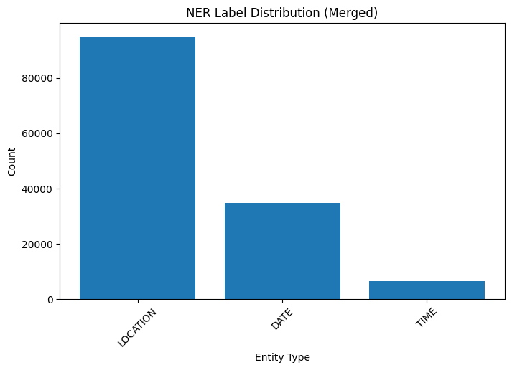
The dataset for this Burmese NER project is built from multiple publicly available sources, including:
• BBC Burmese news articles
• Official government press releases
• Entertainment and sports websites
• Manually curated documents from online forums and blogs
• 20,000 sentences from the open-source corpus published by the Asian Language Treebank

Total sentences: 71711
Total tokens in corpus: 2620226
Unique words in corpus: 25505
Label classes: LOCATION, DATE,TIME,OUTSIDE
Label tagging scheme: BIO format(Begin, Inside,Outside)

Label distribution:
O: 2483849
B-LOC: 54918
I-LOC: 40131
I-DATE: 21456
B-DATE: 13293
I-TIME: 3681
B-TIME: 2898

bestmodel_CM
